设计思路
※设计思路

※设计目的
1 | 优化玩家获取世界之树的装备碎片的引导界面。
2 | 优化世界之树自动爬塔，选择关卡的浏览分类。
3 | 新增活动获取装备碎片的提示。

※设计思路

 | 当前问题
 | 1） | 装备材料获取途径
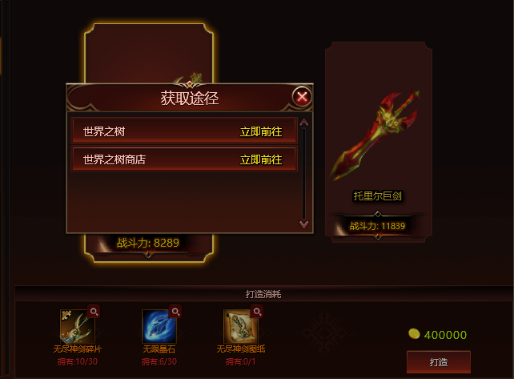

 |  | 获取途径显示内容不足
 |  | 1 | 只有两个大页签，具体内容显示不足
 |  | 2 | 无开启关卡和未开启关卡的区分，有待优化

 | 2） | 世界之树选择关卡
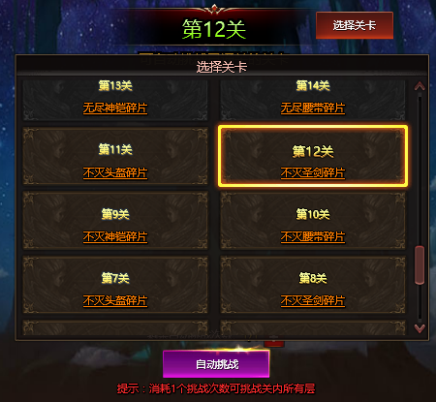

 |  | 关卡分类优化不足
 |  | 1 | 选择关卡无分类引导，玩家自己翻页操作繁琐
 |  | 2 | 已开启关卡和未开启关卡区分不明显，有待优化

 | 解决思路
 | 1 | 获取途径新增直接跳转，玩家可以在获取途径界面跳转到世界之树的对应关卡。
 | 2 | 获取途径的关卡展示内容增加，区分开启和未开启关卡。
 | 3 | 获取途径增加运营活动的提示，暂不设计跳转。
 | 4 | 选择关卡界面对已有套装排序，做到统一。
 | 5 | 选择关卡对套装对应的关卡分类展示，方便浏览。

基础规则
※基础规则

※逻辑规则

 | 获取途径的逻辑优化

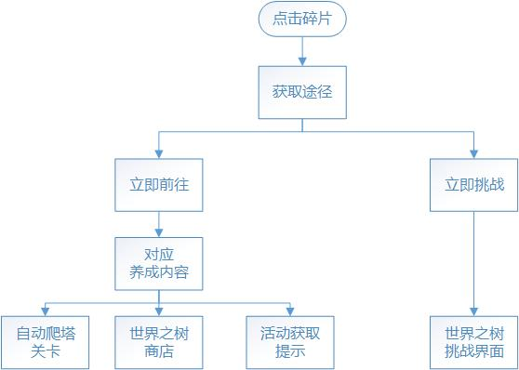

 | 优化内容
 | 1 | 新增自动爬塔的关卡跳转，点击前往对应的自动爬塔关卡。
 | 2 | 新增活动获取的提示，点击有弹窗提示。
 | 2 | 新增立即挑战的选项，优化未开启关卡的展示，点击跳转到世界之树的主挑战界面，即原先跳转界面。

详细设计
※详细设计

※获取途径
 | 点击装备碎片的获取途径查看跳转UI
 | UI展示
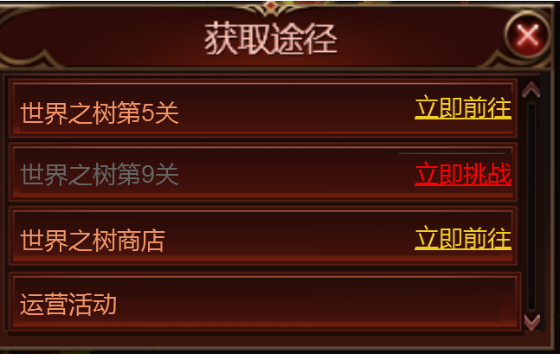

 | 主UI说明
 | 1 | 直接在获取途径界面显示装备碎片的挑战关卡。
 | 2 | 已通关的关卡显示为正常颜色，后面为立即前往的黄色字样。
 | 3 | 未通关的关卡显示为灰色，后面为立即挑战的红色字样。
 | 4 | 运营活动为新增的UI提示。

※选择关卡
 | 点击世界之树自动爬塔的选择关卡跳转的UI
 | 主UI展示
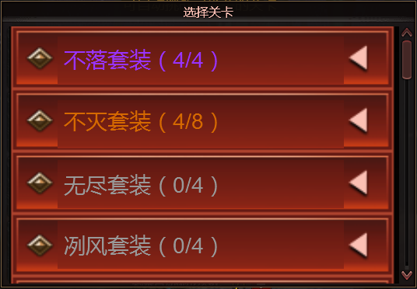

 | 主UI说明
 | 1 | 选择关卡界面，改为手风琴选择模式，有下拉展示功能。
 | 2 | 套装显示信息为XX套装（开启关卡数目/未开启关卡数目）。
 | 3 | 排序方式从上到下，依次为低等级套装到高等级套装。切换页面方式为右方的滚动条。
 | 4 | 已开启套装字体颜色随套装品质变更，未开启套装颜色统一为灰色
 | 5 | 为下拉按钮，点击切换为 并弹出对应套装的下拉界面

 | 下拉UI展示
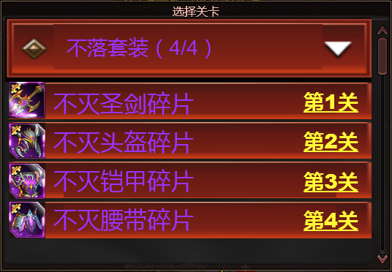
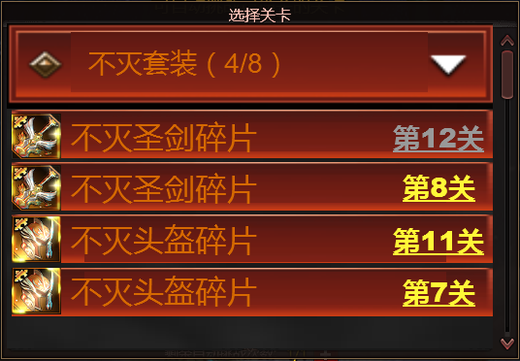

 | 下拉UI说明
 | 1 | 下拉界面装备排序为武器，头盔，铠甲，腰带。重复碎片关卡一起显示，高级关卡在前。
 | 2 |  | 字样为已开启关卡的跳转选项，点击跳转到自动爬塔对应关卡
 | 3 |  | 字样为未开启关卡，点击跳转到世界之树的爬塔界面

语言包
※语言包

1
 | 1 | word_tree_id_1 | 世界之树第X关
 | 2 | im_challenge | 立即挑战
 | 3 | op_activity | 运营活动
2
 | 4 | equip_set | XX套装

3

4

